con
Turma: | COLÉGIO ESTADUAL DE TEMPO INTEGRAL DE BARRA DO CHOÇA
TFS3NOTF2E6A - NOTURNO | Educação para a esperança e transformação!
 | RESULTADO PARCIAL DE DESEMPENHO DE ALUNOS
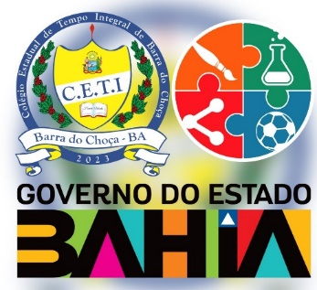 | ARTE | BIOLOGIA | EDUCACAO FISICA | ELETIVA I | ELETIVA II | FILOSOFIA | FISICA | GEOGRAFIA | HISTORIA | INCLUSAO DIGITAL | LINGUA INGLESA | LINGUA PORTUGUESA | MATEMATICA | QUIMICA | SOCIOLOGIA | SITUAÇÃO

